Sheet1 (2)
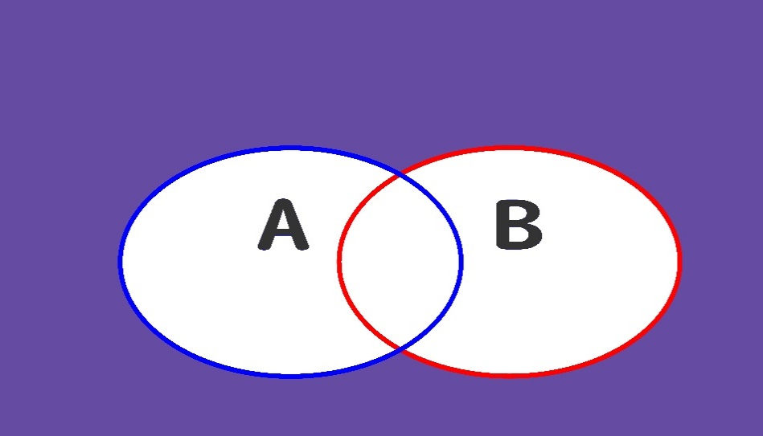
否定的論理和
A | B
0 | 0 | TRUE | TRUE | TRUE
1 | 0 | FALSE | FALSE | FALSE
0 | 1 | FALSE | FALSE | FALSE
1 | 1 | FALSE | FALSE | FALSE

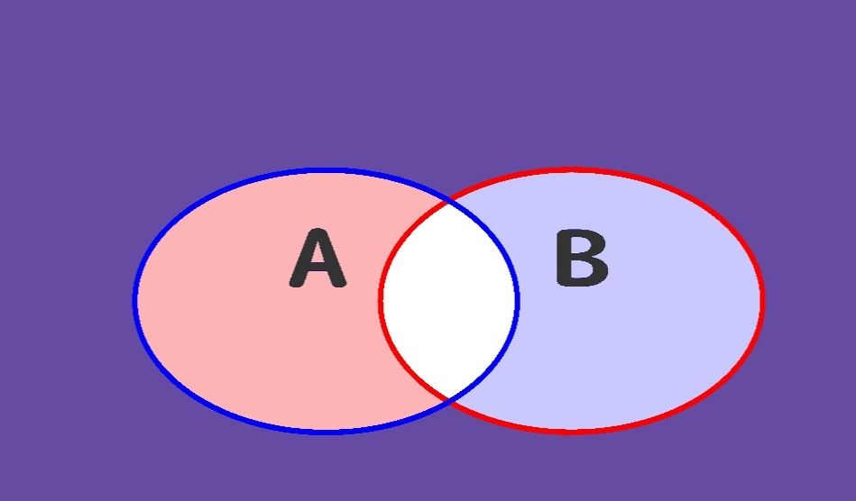
否定論理積
A | B
0 | 0
1 | 0
0 | 1
1 | 1

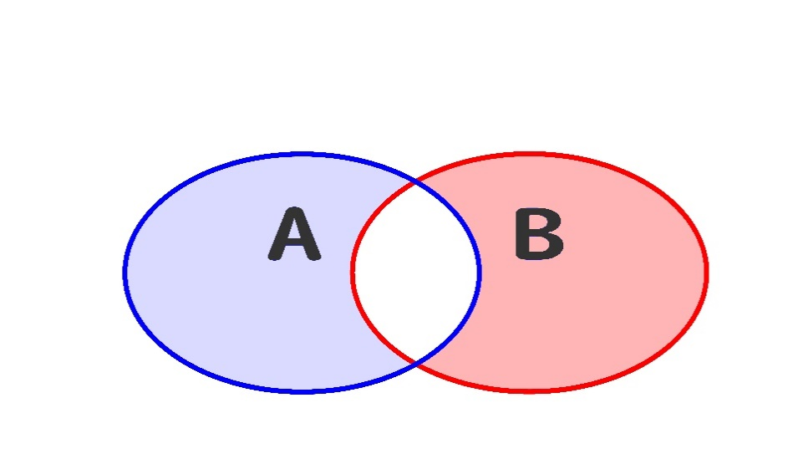
排他的論理和
A | B
0 | 0
1 | 0
0 | 1
1 | 1

